Cod Planos
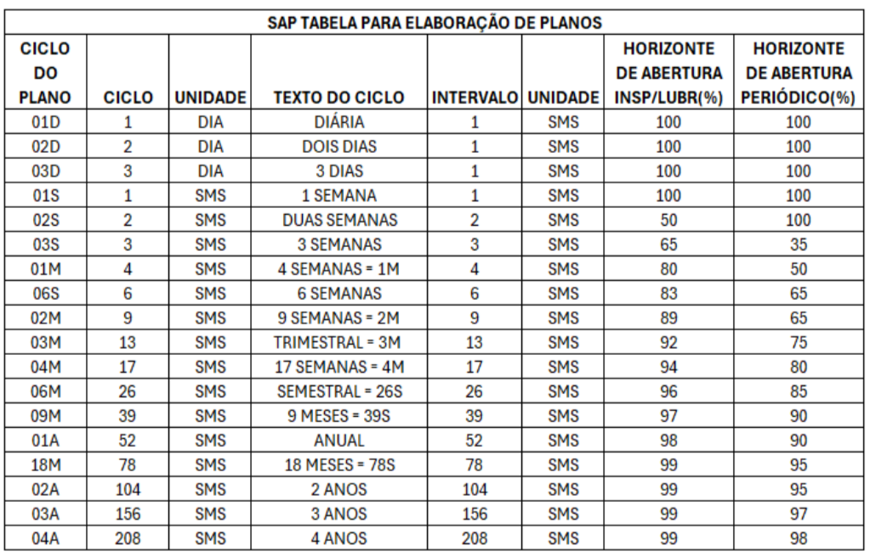
Plano | Descrição do Plano | Qtd caracter | Ciclo | Unid. | Texto Ciclo | Horiz Abertura | Contador - Planos de Paradas
URRCORCH1000 | PLANO REPARO CANHÃO 1_MENSAL_1M2 | 32 | 2 | PRD | 2 PARADAS | 100 | 001 | Nome do campo |  | Descrição |  | TABELA | DIA
 |  | 0 |  | SMS | #N/A | #N/A |  | PIano manutenção |  | Número que identifica um plano de manutenção. |  | CICLO | TEXTO
 |  | 0 |  | SMS | #N/A | #N/A |  |  |  | Formação: X X X XXX XXX XXX |  | 1 | DIÁRIO
 |  | 0 |  | SMS | #N/A | #N/A |  |  |  | 1 2 3 4 5 6 |  | 2 | 2 DIAS
 |  | 0 |  | SMS | #N/A | #N/A |  |  |  | U R R ST2 STC 001 |  | 3 | 3 DIAS
 |  | 0 |  | SMS | #N/A | #N/A |  |  |  |  |  | 4 | 4 DIAS
 |  | 0 |  | SMS | #N/A | #N/A |  | Cód. | Descrição | Padrão |  | 5 | 5 DIAS
 |  | 0 |  | SMS | #N/A | #N/A |  | 1 | Centro Produtivo | C – Usiminas Cubatão
 |  | 0 |  | SMS | #N/A | #N/A |  |  |  | G – Unigal
 |  | 0 |  | SMS | #N/A | #N/A |  |  |  | U – Usiminas Ipatinga
 |  | 0 |  | SMS | #N/A | #N/A |  | 2 | Identificação do Processo | R – Redução
 |  | 0 |  | SMS | #N/A | #N/A |  |  |  | A – Aciaria
 |  | 0 |  | SMS | #N/A | #N/A |  |  |  | Q – Laminação à Quente
 |  | 0 |  | SMS | #N/A | #N/A |  |  |  | F – Laminação à Frio
 |  | 0 |  | SMS | #N/A | #N/A |  |  |  | E – Energia e transporte
 |  | 0 |  | SMS | #N/A | #N/A |  |  |  | I – Instrumentação e Automação
 |  | 0 |  | SMS | #N/A | #N/A |  |  |  | M – Manutenção Central
 |  | 0 |  | SMS | #N/A | #N/A |  | 3 | Tipo de Plano | I – Inspeção
 |  | 0 |  | SMS | #N/A | #N/A |  |  |  | L – Lubrificação
 |  | 0 |  | SMS | #N/A | #N/A |  |  |  | P – Preditiva
 |  | 0 |  | SMS | #N/A | #N/A |  |  |  | E – Espoleta
 |  | 0 |  | SMS | #N/A | #N/A |  |  |  | R – Reparo por Oferta
 |  | 0 |  | SMS | #N/A | #N/A |  |  |  | O - Operação
 |  | 0 |  | SMS | #N/A | #N/A
 |  | 0 |  | SMS | #N/A | #N/A |  | 4 | Linha Produção | Linha de produção: ST2, ST3... - Sinter 2
 |  | 0 |  | SMS | #N/A | #N/A |  | 5 | Sub área | STC - Sistema C
 |  | 0 |  | SMS | #N/A | #N/A |  | 6 | Numeração | Ciclo: 01 a ZZ
 |  | 0 |  | SMS | #N/A | #N/A
 |  | 0 |  | SMS | #N/A | #N/A
 |  | 0 |  | SMS | #N/A | #N/A |  | TABELA | SMS |  |  |  |  | INSPEÇÃO | REPARO
 |  | 0 |  | SMS | #N/A | #N/A |  | CICLO | UNIDADE | TEXTO DO CICLO | HORIZONTE DE ABERTURA
 |  | 0 |  | SMS | #N/A | #N/A |  | 1 | SMS | SEMANAL | 100
 |  | 0 |  | SMS | #N/A | #N/A |  | 2 | SMS | 2 SEMANAS | 100
 |  | 0 |  | SMS | #N/A | #N/A |  | 3 | SMS | 3 SEMANAS | 35
 |  | 0 |  | SMS | #N/A | #N/A |  | 4 | SMS | 4 SEMANAS = 1M | 50
 |  | 0 |  | SMS | #N/A | #N/A |  | 6 | SMS | 6 SEMANAS | 65
 |  | 0 |  | SMS | #N/A | #N/A |  | 9 | SMS | 9 SEMANAS = 2M | 65
 |  | 0 |  | SMS | #N/A | #N/A |  | 13 | SMS | TRIMESTRAL = 3M | 75
 |  | 0 |  | SMS | #N/A | #N/A |  | 17 | SMS | 17 SEMANAS = 4M | 80
 |  | 0 |  | SMS | #N/A | #N/A |  | 26 | SMS | SEMESTRAL = 26S | 85
 |  | 0 |  | SMS | #N/A | #N/A |  | 39 | SMS | 9 MESES = 36S | 90
 |  | 0 |  | SMS | #N/A | #N/A |  | 52 | SMS | ANUAL | 90
 |  | 0 |  | SMS | #N/A | #N/A |  | 78 | SMS | 148 MESES = 78S | 95
 |  | 0 |  | SMS | #N/A | #N/A |  | 104 | SMS | 2 ANOS | 95
 |  | 0 |  | SMS | #N/A | #N/A |  | 156 | SMS | 3 ANOS | 97
 |  | 0 |  | SMS | #N/A | #N/A |  | 208 | SMS | 4 ANOS | 98
 |  | 0 |  | SMS | #N/A | #N/A
 |  | 0 |  | SMS | #N/A | #N/A
 |  | 0 |  | SMS | #N/A | #N/A |  | 2 | SEGUNDA
 |  | 0 |  | SMS | #N/A | #N/A |  | 3 | TERÇA
 |  | 0 |  | SMS | #N/A | #N/A |  | 4 | QUARTA
 |  | 0 |  | SMS | #N/A | #N/A |  | 5 | QUINTA
 |  | 0 |  | SMS | #N/A | #N/A |  | 6 | SEXTA
 |  | 0 |  | SMS | #N/A | #N/A
 |  | 0 |  | SMS | #N/A | #N/A
 |  | 0 |  | SMS | #N/A | #N/A |  | TABELA | PRD
 |  | 0 |  | SMS | #N/A | #N/A |  | PARADA | TEXTO PARADA | HORIZONTE DE ABERTURA
 |  | 0 |  | SMS | #N/A | #N/A |  | 1 | PARADA | 100
 |  | 0 |  | SMS | #N/A | #N/A |  | 2 | 2 PARADAS | 80
 |  | 0 |  | SMS | #N/A | #N/A |  | 3 | 3 PARADAS | 80
 |  | 0 |  | SMS | #N/A | #N/A |  | 4 | 4 PARADAS | 80
 |  | 0 |  | SMS | #N/A | #N/A |  | 5 | 5 PARADAS | 80
 |  | 0 |  | SMS | #N/A | #N/A |  | 6 | 6 PARADAS | 80
 |  | 0 |  | SMS | #N/A | #N/A |  | 7 | 7 PARADAS | 80
 |  | 0 |  | SMS | #N/A | #N/A |  | 8 | 8 PARADAS | 80
 |  | 0 |  | SMS | #N/A | #N/A |  | 9 | 9 PARADAS | 80
 |  | 0 |  | SMS | #N/A | #N/A |  | 10 | 10 PARADAS | 80
 |  | 0 |  | SMS | #N/A | #N/A |  | 11 | 11 PARADAS | 80
 |  | 0 |  | SMS | #N/A | #N/A |  | 12 | 12 PARADAS | 80
 |  | 0 |  | SMS | #N/A | #N/A |  | 13 | 13 PARADAS | 80
 |  | 0 |  | SMS | #N/A | #N/A |  | 14 | 14 PARADAS | 80
 |  | 0 |  | SMS | #N/A | #N/A |  | 15 | 15 PARADAS | 80
 |  | 0 |  | SMS | #N/A | #N/A |  | 16 | 16 PARADAS | 80
 |  | 0 |  | SMS | #N/A | #N/A |  | 17 | 17 PARADAS | 80
 |  | 0 |  | SMS | #N/A | #N/A |  | 18 | 18 PARADAS | 80
 |  | 0 |  | SMS | #N/A | #N/A |  | 19 | 19 PARADAS | 80
 |  | 0 |  | SMS | #N/A | #N/A |  | 20 | 20 PARADAS | 80
 |  | 0 |  | SMS | #N/A | #N/A |  | 21 | 21 PARADAS | 80
 |  | 0 |  | SMS | #N/A | #N/A |  | 22 | 22 PARADAS | 80
 |  | 0 |  | SMS | #N/A | #N/A |  | 23 | 23 PARADAS | 80
 |  | 0 |  | SMS | #N/A | #N/A |  | 24 | 24 PARADAS | 80
 |  | 0 |  | SMS | #N/A | #N/A |  | 25 | 25 PARADAS | 80
 |  | 0 |  | SMS | #N/A | #N/A |  | 26 | 26 PARADAS | 80
 |  | 0 |  | SMS | #N/A | #N/A |  | 27 | 27 PARADAS | 80
 |  | 0 |  | SMS | #N/A | #N/A |  | 28 | 28 PARADAS | 80
 |  | 0 |  | SMS | #N/A | #N/A |  | 29 | 29 PARADAS | 80
 |  | 0 |  | SMS | #N/A | #N/A |  | 30 | 30 PARADAS | 80
 |  | 0 |  | SMS | #N/A | #N/A |  | 31 | 31 PARADAS | 80
 |  | 0 |  | SMS | #N/A | #N/A |  | 32 | 32 PARADAS | 80
 |  | 0 |  | SMS | #N/A | #N/A |  | 33 | 33 PARADAS | 80
 |  | 0 |  | SMS | #N/A | #N/A |  | 34 | 34 PARADAS | 80
 |  | 0 |  | SMS | #N/A | #N/A |  | 35 | 35 PARADAS | 80
 |  | 0 |  | SMS | #N/A | #N/A |  | 36 | 36 PARADAS | 80
 |  | 0 |  | DIA | #N/A | #N/A |  | 37 | 37 PARADAS | 80

